RECEITA
Classificação: (E) | NOME DA PREPARAÇÃO: CHIPS DE MANDIOQUINHA E CENOURA
Entrada (E)
Prato Principal (PP)
Guarnição (G)
Sobremesa (S)
Introdução | Descrever brevemente a temática da aula e como os ingredientes e a preparação se correlaciona com o tema ministrado.
Itens | Alimentos/Ingredientes | Classificação NOVA | Medida Padronizada /Und | Peso Bruto gramas (PB) | Peso Liquido gramas (PL) | Índice de Parte Comestível/Fator de Correção (IPC/FC) | 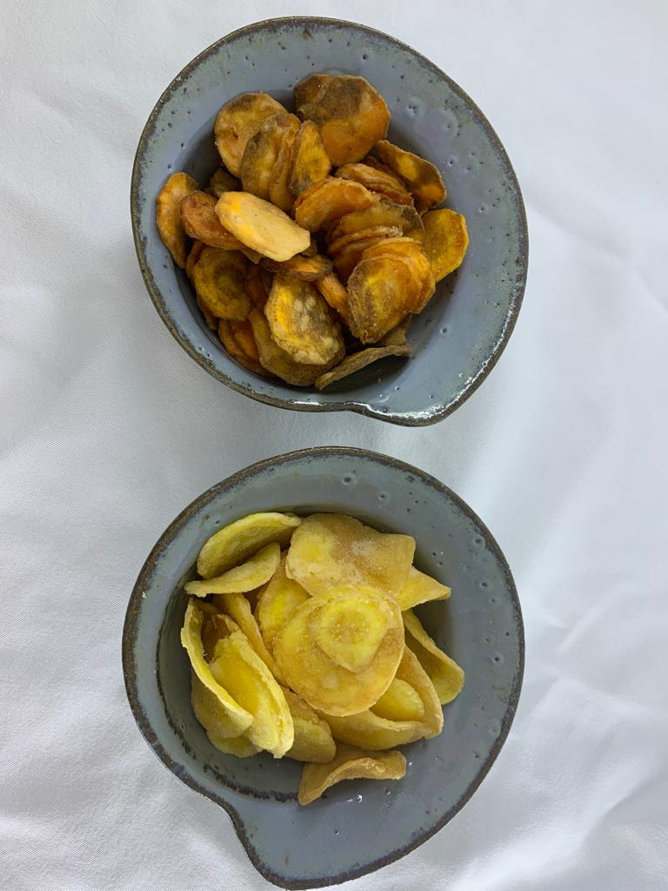 FOTO DA PREPARAÇÃO | Preencha de acordo com os índices e fatores presentes na receita
 |  |  |  |  |  |  |  | Índice de Cocção:
1 | Mandioquinha |  | 3 unidades médias |  | 267.00 | 1.15 |  | Índice de absorção de óleo:
2 | Cenoura |  | 3 unidades grandes | 350.00 | 280.00 |  |  | Prato com papel toalha limpo | 769g
3 | Sal |  | 1 colher de chá cheia | 4.00 |  | 1 |  | Prato com papel toalha com óleo | 770g
4 | Óleo de soja |  | 1 xícaras de chá |  | 308.64 | 1 |  | Panela com óleo inicial | 1766g
 |  |  |  |  |  |  |  | Panela com óleo pós fritura | 1756g
 |  |  |  |  |  |  |  | Índice de reabsorção: | Não se aplica
 | TOTAL |  |  | 354.00 | 855.64 |  |  | Peso da preparação pronta (PC): | 557g
Modo de preparo |  |  |  |  |  | OBSERVAÇÕES
1 | Higienizar os alimentos |  |  |  |  | Esse campo deve ser preenchido caso existam informações que o grupo ache pertinente adicionar para explicar ou justificar algo que tenha feito na atividade (ex: avisar que um alimento não foi encontrado nas tabelas), e até indicar alguma dúvida que surgiu durante a realização da ficha ou da atividade prática.
2 | Descascar e tirar as pontas da cenoura e da mandioquinha
3 | Passar a cenoura e a mandioquinha descascadas no mandoline
4 | Colocar a mandioquinha e a cenoura em uma panela com água fervendo até a coloração mudar de ambos os legumes
5 | Escorrer os legumes
6 | Colocar a cenoura e a mandioquinha em um uma assadeira com um papel toalha para ficarem secos
7 | Colocá-los em uma frigideira com oleo quente até ficarem dourados
8 | Adicionar sal à gosto
Utensilios utilizados
Assadeira, papel toalha, mandolin, bowl, panela, frigideira e copos medidores.

